Sheet1
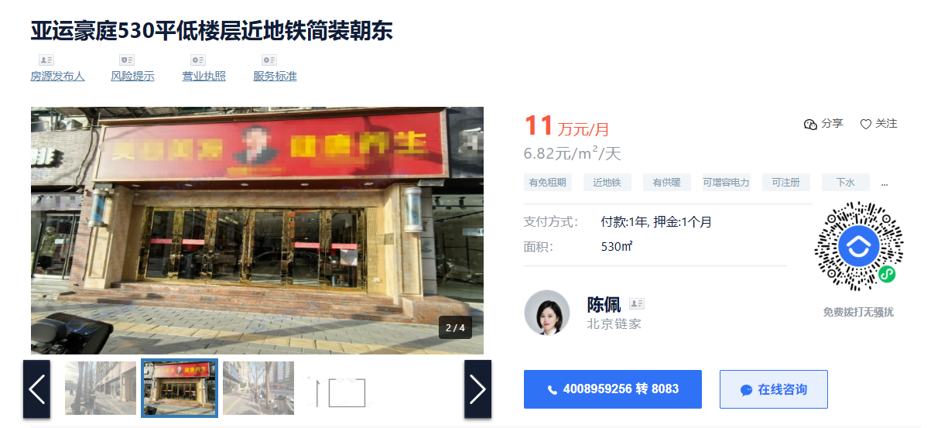

 |  |  |  | 1 | 1 | 1
 |  |  |  | 0.5 | 0.6 | 2
 |  |  |  | 0.4 | 0.5 | 3
 |  |  |  | 0.3 | 0.3 | -1
 |  |  |  | 0.55 | 0.6

 |  |  |  | 7.2727272727 | 6.6666666667

 | 不可餐饮
 | 不含税
 | 含物业供暖

 | 物业费 | 1.8元/月·㎡ | 0.06
 | 供暖费 | 45元/采暖季·㎡ | 0.12
 |  |  | 0.18

 |  |  | 6.82
 |  |  | 6.64
 |  |  | 7.24

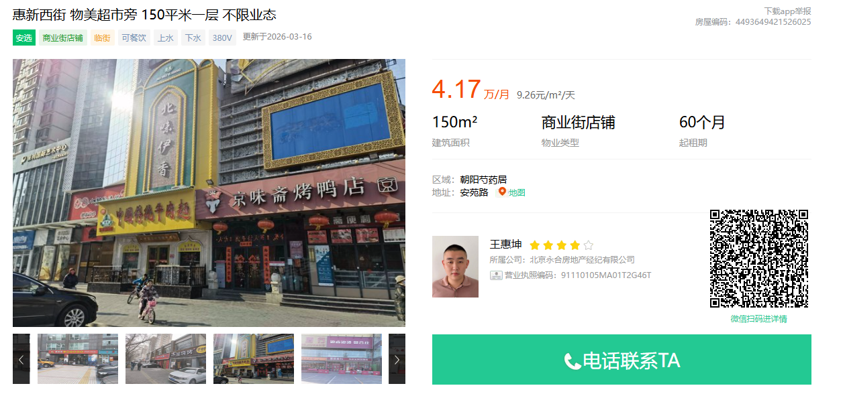

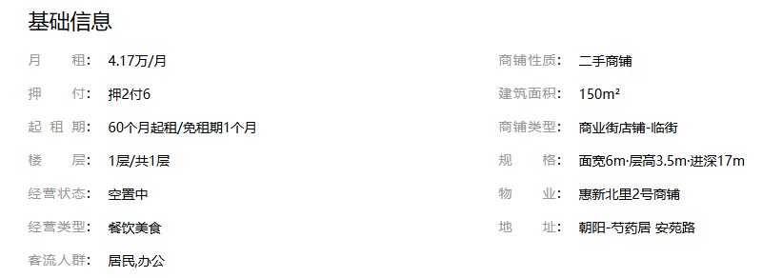

1层可餐饮

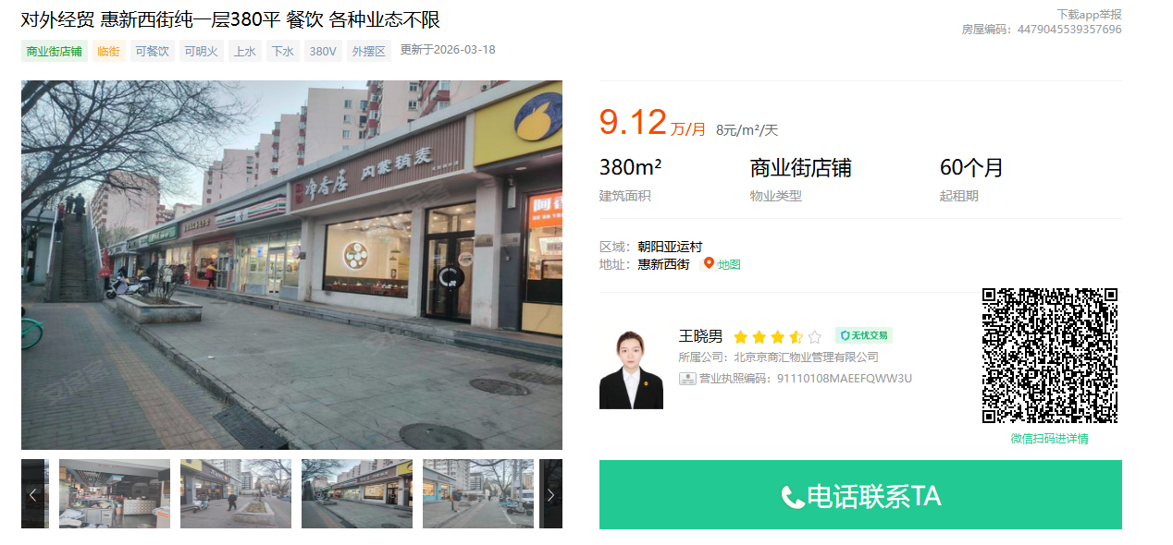

 | 樱花园中间，临建安东路
 | 现状火锅
 | 租金不含供暖，不含物业，含税

